反
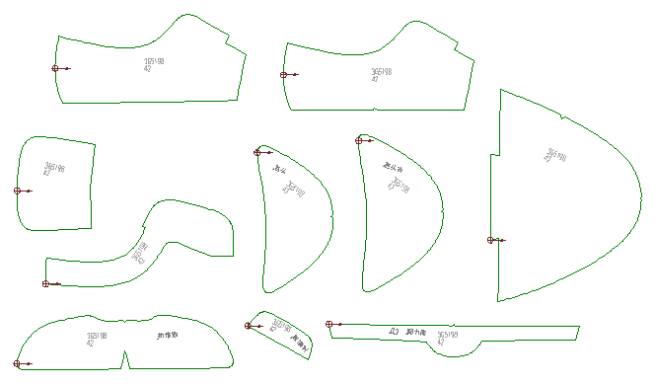
健诚鞋业有限公司工艺要求及裁向指导单
刀 模 表
工厂型号3G5198
名称 号码 |  | 40 | 41 | 42 | 43 | 44 | 45
面料:1.2.3. 4.5.6.7 | 3G5198 | △△ | △△△ | △△ △△ | △△ △△△ | □△ | □△△
面料: 口舌装饰皮 | 3G5198 | 通码
PU里.布里 | 3G5198 | △△ | △△△ | △△ △△ | △△ △△△ | □△ | □△△
回力.鞋眼衬 | 3G5198 | △ |  | △△ |  | △△△
5
包头布 | 3G5198 | △ |  | △△ |  | △△△ |  | 前后拉
5
烫底 | 3G5198 | △△ | △△△ | △△ △△ | △△ △△△ | □△ | □△△
注:面料裁向按示意图水平垂直冲裁，不能歪斜
面（里）料效果图
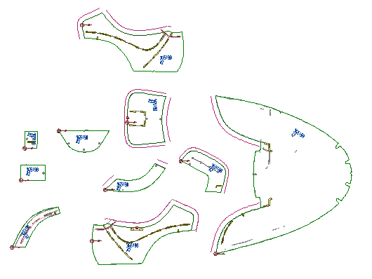
3

4
6
5
2

5
7
1
5
3

